眼鏡の写真について
【治療用眼鏡の写真について】

以下の 「装具作成確認書 別添」 とともに、下記の方向について撮影してください
画像を印刷したものでも可です

② 正面斜め
⑤ 全体図
撮影方法の例（眼鏡）
④ ロゴ・商標等
① 正面
② 正面斜め
③ 側面
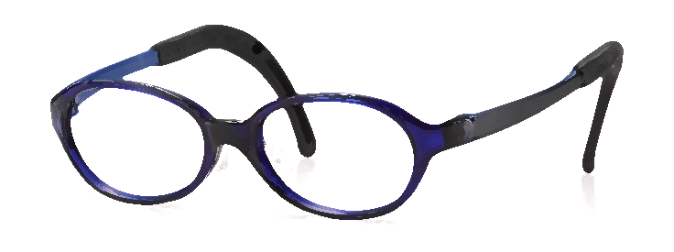
③ 側面
④ ロゴ・商標
① 正面
⑤ 全体図
⑥ 取扱説明書（ある場合）

⑤ 全体図
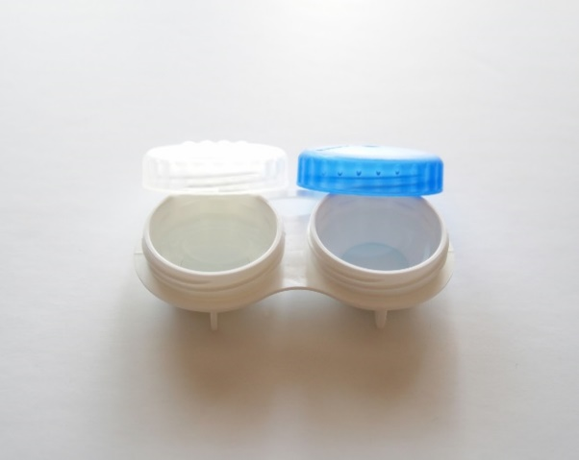
撮影例
良い例
悪い例

撮影方法の例（コンタクトレンズ）
装具作成確認書
装具作成確認書

キリトリ
 |  | ✄ |  |  |  |  | ✄

 | 装具作成確認書 別添
 | 記号･番号 |  | - | 被保険者氏名 |  | 受診者氏名
 | 治療用装具名 |  |  | 医師作成指示日 | 年 月 日 | 購入日 |  | 年 月 日
 |  |  |  |  |  |  |  |  | 033K 古河電工健保険組合

